Лист1
АА
 |  | Поставщик : ООО МП "АксАрт"
 |  | 346410 Россия, Ростовская обл.,
 |  | г. Новочеркасск, пр. Ермака, 88
 |  | т.(8635) 22-11-23, 22-68-50, т/ф 22-59-55.
 |  | E-mail: aksart@mail.ru сайт:www.aksart.ru
 |  |  |  |  |  |  | Дата:

АКСАРТ

 |  |  | Организация:
 |  |  | Ф.И.О. лица для конт.:
 |  |  | Адрес:
 |  |  | Телефон:
 |  |  | Факс:
 |  |  | E-mail:
 |  |  | Транспортная компания
 |  | Вид упаковки(мешок,коробка)

Фото | Артикул | Наименование | Состав | Цвет | Размеры | Цена (руб.) | Кол-во | Итого (руб.)

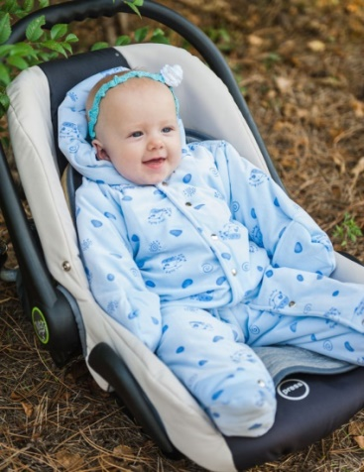
 | М 2014/2 | Комбинезон "Коровки" | Верх - микровелюр print.Подклада - х/б. Утеплитель - синтепон 100 г/м2 | Розовый | 20 (68 рост) | 1190 |  | 0

 |  |  |  |  |  |  |  | 0
 |  |  |  | Голубой

 |  |  |  |  |  |  |  | 0

 |  |  |  | Молочный
 |  |  |  |  |  |  |  | 0

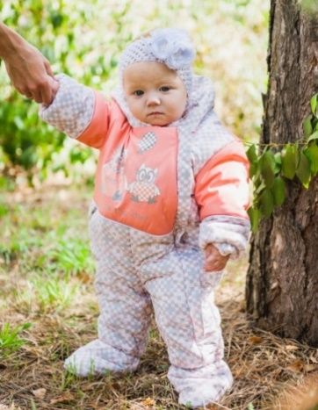
 | М 2008/2 | Комбинезон "Капитошка" | Верх - Fit Sistem Print Dewspo Ray, Jordan. Подкладка - х/б. Утеплитель - Shelter 200 г/м2 | св.голубой/голубой | 20 (74 рост) | 1890 |  | 0

 |  |  |  | ментол/бирюза |  |  |  | 0

 |  |  |  | капучино/беж |  |  |  | 0

 |  |  |  | св.розовый/персик |  |  |  | 0

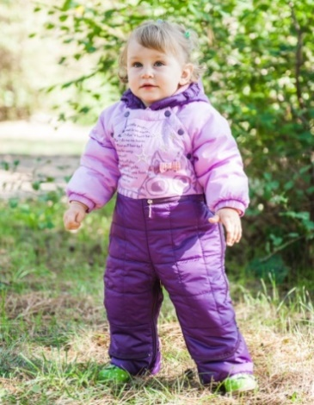
 | М 3040/2 | Комбинезон-трансформер "Мурчик" | Верх - Prince , For - Pearl. Накат, вышивка. Подкладка - х/б. Утеплитель - шелтер 200 г/м2 | розовый/т.пенка | 20 (74 рост) | 2490 |  | 0
 |  |  |  |  | 22 (80 рост) |  |  | 0

 |  |  |  | сирень/фиолетовый | 20 (74 рост) |  |  | 0
 |  |  |  |  | 22 (80 рост) |  |  | 0

 |  |  |  | салат/серо-голубой | 20 (74 рост) |  |  | 0
 |  |  |  |  | 22 (80 рост) |  |  | 0

 |  |  |  | мята/синий | 20 (74 рост) |  |  | 0
 |  |  |  |  | 22 (80 рост) |  |  | 0

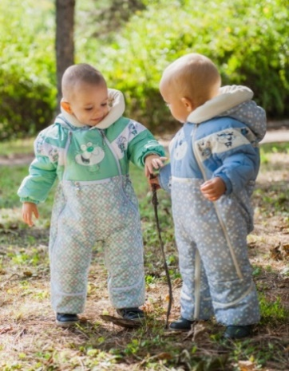
 | М 3041/2 | Комбинезон - трансформер "Котята" | Верх - Jordan, Fit Sistem Print. Накат. Подкладка-х/б, п/э. Утеплитель - Shelter 200 г/м2 | св.голубой/голубой | 20 (74 рост) | 2490 |  | 0
 |  |  |  |  | 22 (80 рост) |  |  | 0

 |  |  |  | ментол/бирюза | 20 (74 рост) |  |  | 0
 |  |  |  |  | 22 (80 рост) |  |  | 0

 |  |  |  | капучино/беж | 20 (74 рост) |  |  | 0
 |  |  |  |  | 22 (80 рост) |  |  | 0

 |  |  |  | св.розовый/персик | 20 (74 рост) |  |  | 0
 |  |  |  |  | 22 (80 рост) |  |  | 0

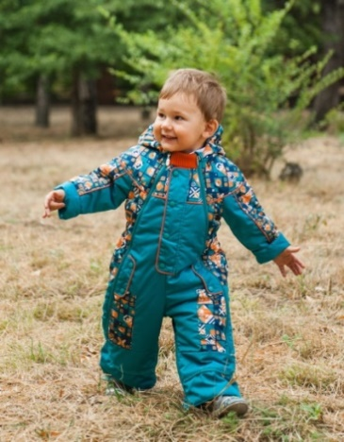
 | М 3115/2 | Комбинезон - трансформер "Антошка" | Верх - Fit Sistem Print. Подкладка - х/б. Утеплитель - синтепон 200 г/м2 | лазурь/голубой | 20 (74 рост) | 2390 |  | 0

 |  |  |  |  | 22 (80 рост) |  |  | 0

 |  |  |  | мандарин/изумруд | 20 (74 рост) |  |  | 0

 |  |  |  |  | 22 (80 рост) |  |  | 0

 |  |  |  | шафран/т.голубой | 20 (74 рост) |  |  | 0

 |  |  |  |  | 22 (80 рост) |  |  | 0

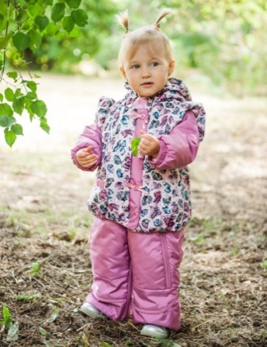
 | М 3216/2 | Комбинезон - трансформер "Малышка" | Верх - Fit Sistem Print. Подкладка - х/б. Утеплитель - синтепон 200 г/м2 | ваниль/лимон | 20 (74 рост) | 2390 |  | 0

 |  |  |  |  | 22 (80 рост) |  |  | 0

 |  |  |  | розовый/сирень | 20 (74 рост) |  |  | 0

 |  |  |  |  | 22 (80 рост) |  |  | 0

 |  |  |  | ментол/бирюза | 20 (74 рост) |  |  | 0

 |  |  |  |  | 22 (80 рост) |  |  | 0

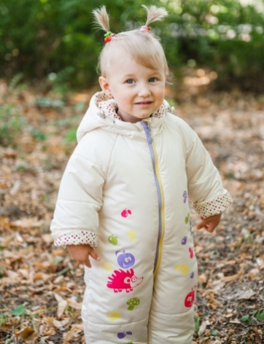
 | М 2015/2 | Комбинезон "Ежики" | Верх - ткань курточная PU WR. Накат. Подклада - х/б, п/э. Утеплитель - синтепон 200 г/м2. СВ термопринт. | молочный | 20 (74 рост) | 1990 |  | 0
 |  |  |  |  | 22 (80 рост) |  |  | 0

 |  |  |  | синий | 20 (74 рост) |  |  | 0
 |  |  |  |  | 22 (80 рост) |  |  | 0

 |  |  |  | сирень | 20 (74 рост) |  |  | 0
 |  |  |  |  | 22 (80 рост) |  |  | 0

 |  |  |  | розовый | 20 (74 рост) |  |  | 0
 |  |  |  |  | 22 (80 рост) |  |  | 0

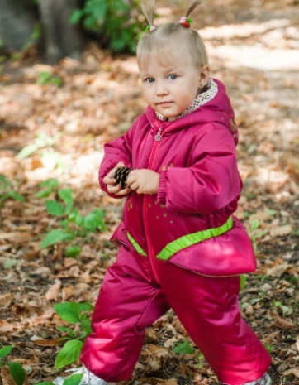
 | М 2109/2 | Комбинезон "Крошка" | Верх - For Lion. Накат. Подклада - х/б, п/э. Утеплитель - Shelter 200 г/м2. СВ термопринт. | т.фиолетовый/салат | 20 (74 рост) | 1790 |  | 0

 |  |  |  |  | 22 (80 рост) |  |  | 0

 |  |  |  | малина/салат | 20 (74 рост) |  |  | 0

 |  |  |  |  | 22 (80 рост) |  |  | 0

 |  |  |  | т.бирюза/салат | 20 (74 рост) |  |  | 0

 |  |  |  |  | 22 (80 рост) |  |  | 0

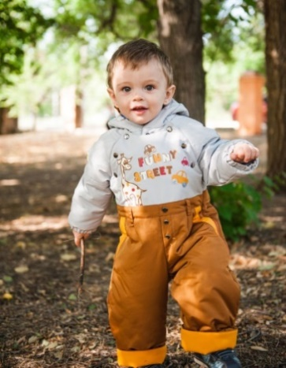
 | М 2110/2 | Комбинезон "Тоша" | Верх - Тaslan 185Т. Накат. Подклада - х/б, п/э. Утеплитель - Shelter 200 г/м2. СВ термопринт. | св.бежевый/т.бежевый/красный | 20 (74 рост) | 1990 |  | 0

 |  |  |  |  | 22 (80 рост) |  |  | 0

 |  |  |  | св.серый/т.горчица/шафран | 20 (74 рост) |  |  | 0

 |  |  |  |  | 22 (80 рост) |  |  | 0

 |  |  |  | св.серый/т.синий/салат | 20 (74 рост) |  |  | 0

 |  |  |  |  | 22 (80 рост) |  |  | 0

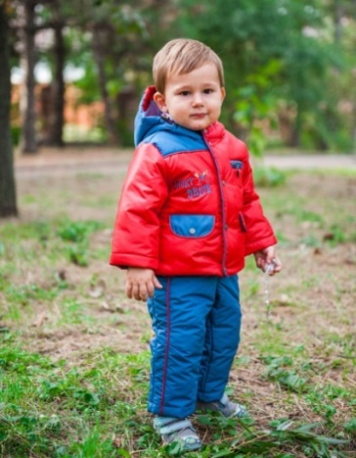
 | М 5165/2 | Комплект "Данилка" | Верх-Dewspo Pongee, Taslan 186Т. Вышивка. Подкладка-х/б, п/э. Утеплитель-синтепон куртка-200 г/м2, полукомбинезон-100 г/м2. | лагуна/синий | 20 (74 рост) | 1990 |  | 0

 |  |  |  |  | 22 (80 рост) |  |  | 0

 |  |  |  | красный/серо-голубой | 20 (74 рост) |  |  | 0

 |  |  |  |  | 22 (80 рост) |  |  | 0

 |  |  |  | оазис/серо-синий | 20 (74 рост) |  |  | 0

 |  |  |  |  | 22 (80 рост) |  |  | 0

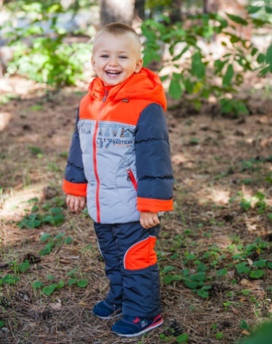
 | М 5184/5 | Костюм "Макар" | Верх - ткань курточная WR PU. Накат. Подклада - х/б, п/э. Утеплитель - куртка 100% п/э, полукомбинезон - синтепон 100 г/м2. СВ -кант. | бежевый/коричневый/красный | 22 (80 рост) | 2420 |  | 0
 |  |  |  |  | 24 (86 рост) |  |  | 0
 |  |  |  |  | 26 (92 рост) |  |  | 0
 |  |  |  |  | 26 (98 рост) |  |  | 0
 |  |  |  | св.серый/т.серый/оранжевый | 22 (80 рост) |  |  | 0
 |  |  |  |  | 24 (86 рост) |  |  | 0
 |  |  |  |  | 26 (92 рост) |  |  | 0
 |  |  |  |  | 26 (98 рост) |  |  | 0
 |  |  |  | бирюза/синий/серый | 22 (80 рост) |  |  | 0
 |  |  |  |  | 24 (86 рост) |  |  | 0
 |  |  |  |  | 26 (92 рост) |  |  | 0
 |  |  |  |  | 26 (98 рост) |  |  | 0
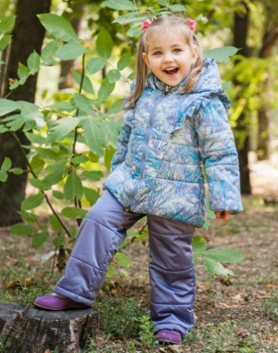
 | М 5288/2 | Комплект "Катя" | Верх - Spring WR Cire Print, Nova PU milky. Подклада - флис, п/э. Утеплитель куртка - Shelter 150 г/м2, полукомбинезон - синтепон 100 г/м2.СВ катафот. | лимон/т.сирень | 22 (80 рост) | 2190 |  | 0
 |  |  |  |  | 24 (86 рост) |  |  | 0

 |  |  |  |  | 26 (92 рост) |  |  | 0
 |  |  |  |  | 26 (98 рост) |  |  | 0

 |  |  |  | сиренево-серый/т.сирень. | 22 (80 рост) |  |  | 0
 |  |  |  |  | 24 (86 рост) |  |  | 0

 |  |  |  |  | 26 (92 рост) |  |  | 0
 |  |  |  |  | 26 (98 рост) |  |  | 0

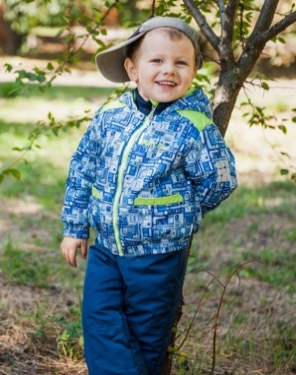
 | М 5190/2 | Комплект "Гордей" | Верх - Fitsistem print, ткань курточная PU WR. Накат. Подклада - флис, п/э. Утеплитель - куртка Shelter - 150 г/м2, полукомбинезон - синтепон 100 г/м2. СВ термопринт. | серый/коричневый/яр.оранжевый | 22 (80 рост) | 2290 |  | 0
 |  |  |  |  | 24 (86 рост) |  |  | 0

 |  |  |  |  | 26 (92 рост) |  |  | 0
 |  |  |  |  | 26 (98 рост) |  |  | 0

 |  |  |  | синий/т.синий/яр.салат | 22 (80 рост) |  |  | 0
 |  |  |  |  | 24 (86 рост) |  |  | 0

 |  |  |  |  | 26 (92 рост) |  |  | 0
 |  |  |  |  | 26 (98 рост) |  |  | 0

 | М 5289/2 | Комплект "Сердечко" | Верх - ткань курточная WR PU. Подклада - флис, п/э. Накат. Утеплитель - куртка Shelter 150 г/м2, полукомбинезон - синтепон 100 г/м2. СВ-термопринт. | св.персик/св.желтый | 22 (80 рост) | 2190 |  | 0
 |  |  |  |  | 24 (86 рост) |  |  | 0
 |  |  |  |  | 26 (92 рост) |  |  | 0
 |  |  |  |  | 26 (98 рост) |  |  | 0
 |  |  |  | розовый/св.розовый | 22 (80 рост) |  |  | 0
 |  |  |  |  | 24 (86 рост) |  |  | 0
 |  |  |  |  | 26 (92 рост) |  |  | 0
 |  |  |  |  | 26 (98 рост) |  |  | 0
 |  |  |  | сиреневый/бирюза | 22 (80 рост) |  |  | 0
 |  |  |  |  | 24 (86 рост) |  |  | 0
 |  |  |  |  | 26 (92 рост) |  |  | 0
 |  |  |  |  | 26 (98 рост) |  |  | 0
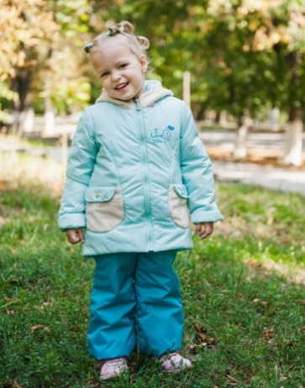
 | М 5287/2 | Комплект "Пепита" | Верх - Delta PU Milky. Подкладка - флис, п/э. Накат.Утеплитель - куртка Shelter 150 г/м2, брюки - синтепон 100 г/м2. Отделка - Вельбоа. СВ катафот. | крем/беж | 22 (80 рост) | 1990 |  | 0
 |  |  |  |  | 24 (86 рост) |  |  | 0
 |  |  |  |  | 26 (92 рост) |  |  | 0
 |  |  |  |  | 26 (98 рост) |  |  | 0
 |  |  |  | мята/бирюза | 22 (80 рост) |  |  | 0
 |  |  |  |  | 24 (86 рост) |  |  | 0
 |  |  |  |  | 26 (92 рост) |  |  | 0
 |  |  |  |  | 26 (98 рост) |  |  | 0
 |  |  |  | св.розовый/орхидея | 22 (80 рост) |  |  | 0
 |  |  |  |  | 24 (86 рост) |  |  | 0
 |  |  |  |  | 26 (92 рост) |  |  | 0
 |  |  |  |  | 26 (98 рост) |  |  | 0
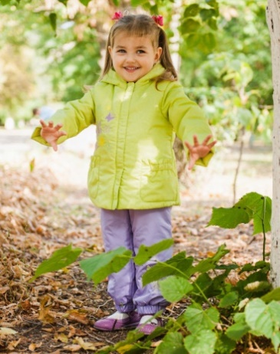
 | М 5279/2 | Комплект "Илона" | Верх - Fit Sistem. Вышивка. Подкладка - флис, п/э. Утеплитель: куртка - Shelter 150 г/м2, полукомбинезон - синтепон 100 г/м2. | фуксия/атмосфера | 22 (80 рост) | 1990 |  | 0
 |  |  |  |  | 24 (86 рост) |  |  | 0
 |  |  |  |  | 26 (92 рост) |  |  | 0
 |  |  |  |  | 26 (98 рост) |  |  | 0
 |  |  |  | лайм/сирень | 22 (80 рост) |  |  | 0
 |  |  |  |  | 24 (86 рост) |  |  | 0
 |  |  |  |  | 26 (92 рост) |  |  | 0
 |  |  |  |  | 26 (98 рост) |  |  | 0
 |  |  |  | персик/фиолетовый | 22 (80 рост) |  |  | 0
 |  |  |  |  | 24 (86 рост) |  |  | 0
 |  |  |  |  | 26 (92 рост) |  |  | 0
 |  |  |  |  | 26 (98 рост) |  |  | 0
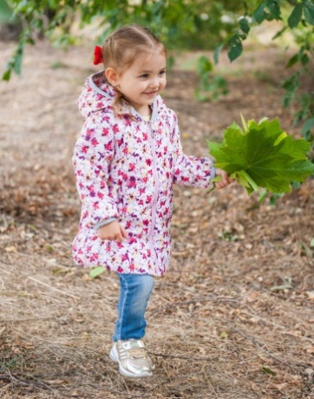
 | М 8295/2 | Полупальто "Фиалка" | Верх - Spring wr cire print. Подклада - флис, п/э. Утеплитель - Shelter 100 г/м2. | небесный | 22 (80 рост) | 1420 |  | 0
 |  |  |  |  | 24 (86 рост) |  |  | 0
 |  |  |  |  | 26 (92 рост) |  |  | 0
 |  |  |  |  | 26 (98 рост) |  |  | 0
 |  |  |  | т.голубой | 22 (80 рост) |  |  | 0
 |  |  |  |  | 24 (86 рост) |  |  | 0
 |  |  |  |  | 26 (92 рост) |  |  | 0
 |  |  |  |  | 26 (98 рост) |  |  | 0
 |  |  |  | желтый | 22 (80 рост) |  |  | 0
 |  |  |  |  | 24 (86 рост) |  |  | 0
 |  |  |  |  | 26 (92 рост) |  |  | 0
 |  |  |  |  | 26 (98 рост) |  |  | 0
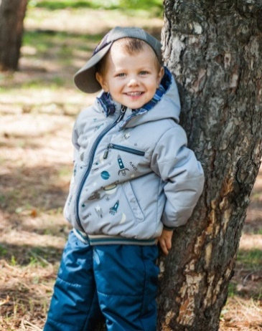
 | М 5192/2 | Комплект "Эрик" | Верх - Taslan 185 WR PU Milky. Подклада - х/б, п/э. Утеплитель - куртка Shelter 150 г/м2, полукомбинезон - синтепон 100 г/м2. Накат. СВ термопринт. Трикотажная отделка. | св.серый/т.мор.волна | 22 (80 рост) | 2190 |  | 0
 |  |  |  |  | 24 (86 рост) |  |  | 0
 |  |  |  |  | 26 (92 рост) |  |  | 0
 |  |  |  |  | 26 (98 рост) |  |  | 0
 |  |  |  | голубой/т.мор.волна | 22 (80 рост) |  |  | 0
 |  |  |  |  | 24 (86 рост) |  |  | 0
 |  |  |  |  | 26 (92 рост) |  |  | 0
 |  |  |  |  | 26 (98 рост) |  |  | 0
 |  |  |  | св.голубой/т.серый | 22 (80 рост) |  |  | 0
 |  |  |  |  | 24 (86 рост) |  |  | 0
 |  |  |  |  | 26 (92 рост) |  |  | 0
 |  |  |  |  | 26 (98 рост) |  |  | 0
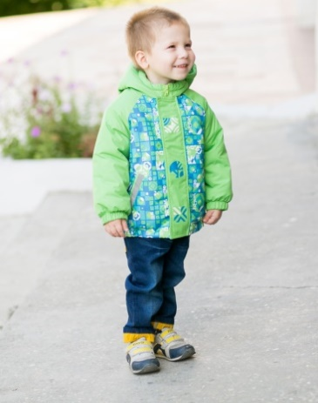
 | М 4385/2 | Куртка "Артур" | Верх - Fit Sistem Print, Taslan 228T. Накат. СВ термопринт. Подкладка - флис, п/э. Утеплитель - синтепон 150 г/м2 | лазурь/зеленый | 22 (80 рост) | 1350 |  | 0
 |  |  |  |  | 24 (86 рост) |  |  | 0
 |  |  |  |  | 26 (92 рост) |  |  | 0
 |  |  |  |  | 26 (98 рост) |  |  | 0
 |  |  |  | мандарин/оранжевый | 22 (80 рост) |  |  | 0
 |  |  |  |  | 24 (86 рост) |  |  | 0
 |  |  |  |  | 26 (92 рост) |  |  | 0
 |  |  |  |  | 26 (98 рост) |  |  | 0
 |  |  |  | шафран/солнечный | 22 (80 рост) |  |  | 0
 |  |  |  |  | 24 (86 рост) |  |  | 0
 |  |  |  |  | 26 (92 рост) |  |  | 0
 |  |  |  |  | 26 (98 рост) |  |  | 0
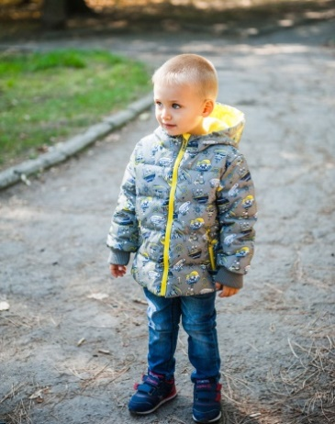
 | М 4508/5 | Куртка "Ронни" | Верх - Dewspo PU Print.Подклада - х/б, п/э. Утеплитель - 100% п/э. СВ термопринт. | т.серый/желтый | 22 (80 рост) | 1420 |  | 0
 |  |  |  |  | 24 (86 рост) |  |  | 0
 |  |  |  |  | 26 (92 рост) |  |  | 0
 |  |  |  |  | 26 (98 рост) |  |  | 0
 |  |  |  | св.серый/желтый | 22 (80 рост) |  |  | 0
 |  |  |  |  | 24 (86 рост) |  |  | 0
 |  |  |  |  | 26 (92 рост) |  |  | 0
 |  |  |  |  | 26 (98 рост) |  |  | 0
 |  |  |  | голубой/желтый | 22 (80 рост) |  |  | 0
 |  |  |  |  | 24 (86 рост) |  |  | 0
 |  |  |  |  | 26 (92 рост) |  |  | 0
 |  |  |  |  | 26 (98 рост) |  |  | 0
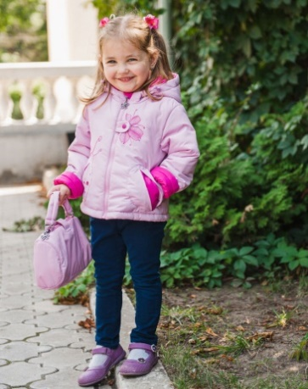
 | М 4219/2 | Куртка "Майя" с сумочкой. | Верх - For Mumbai. Вышивка. Подкладка - п/э, х/б. Утеплитель - синтепон 150 г/м2 | лаванда/фиолетовый | 22 (80 рост) | 1490 |  | 0
 |  |  |  |  | 24 (86 рост) |  |  | 0
 |  |  |  |  | 26 (92 рост) |  |  | 0

 |  |  |  | св.розовый/фуксия | 22 (80 рост) |  |  | 0
 |  |  |  |  | 24 (86 рост) |  |  | 0
 |  |  |  |  | 26 (92 рост) |  |  | 0

 |  |  |  | салат/лаванда | 22 (80 рост) |  |  | 0
 |  |  |  |  | 24 (86 рост) |  |  | 0
 |  |  |  |  | 26 (92 рост) |  |  | 0

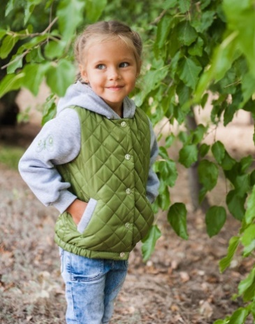 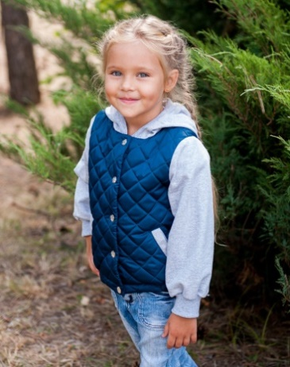 | М 4404/2 | Куртка- бомбер "Ксюша" | Верх - Fit Sistem. Вышивка. Стёжка. Футер 320 г/м2. Подклада - п/э. Синтепон 100 г/м2 | молочный | 22 (80 рост) | 1190 |  | 0
 |  |  |  |  | 24 (86 рост) |  |  | 0
 |  |  |  |  | 26 (92 рост) |  |  | 0
 |  |  |  |  | 26 (98 рост) |  |  | 0
 |  |  |  | оливковый; | 22 (80 рост) |  |  | 0
 |  |  |  |  | 24 (86 рост) |  |  | 0
 |  |  |  |  | 26 (92 рост) |  |  | 0
 |  |  |  |  | 26 (98 рост) |  |  | 0
 |  |  |  | античная латунь | 22 (80 рост) |  |  | 0
 |  |  |  |  | 24 (86 рост) |  |  | 0
 |  |  |  |  | 26 (92 рост) |  |  | 0
 |  |  |  |  | 26 (98 рост) |  |  | 0
 |  |  |  | лютик | 22 (80 рост) |  |  | 0
 |  |  |  |  | 24 (86 рост) |  |  | 0
 |  |  |  |  | 26 (92 рост) |  |  | 0
 |  |  |  |  | 26 (98 рост) |  |  | 0
 |  |  |  | малиновый | 22 (80 рост) |  |  | 0
 |  |  |  |  | 24 (86 рост) |  |  | 0
 |  |  |  |  | 26 (92 рост) |  |  | 0
 |  |  |  |  | 26 (98 рост) |  |  | 0
 |  |  |  | синий | 22 (80 рост) |  |  | 0
 |  |  |  |  | 24 (86 рост) |  |  | 0
 |  |  |  |  | 26 (92 рост) |  |  | 0
 |  |  |  |  | 26 (98 рост) |  |  | 0
 |  |  |  | миндальный | 22 (80 рост) |  |  | 0
 |  |  |  |  | 24 (86 рост) |  |  | 0
 |  |  |  |  | 26 (92 рост) |  |  | 0
 |  |  |  |  | 26 (98 рост) |  |  | 0
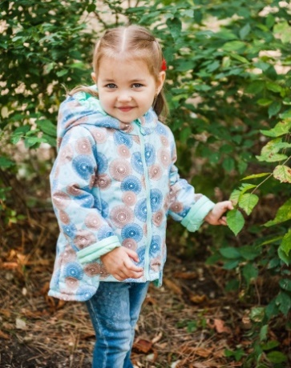
 | М 4402/2 | Куртка "Софа" | Верх - Oslo print 3000/3000 membrana, Подклада - флис, п/э. Утеплитель - синтепон 150 г/м2.СВ-катафот. | салат/лайм | 22 (80 рост) | 1290 |  | 0
 |  |  |  |  | 24 (86 рост) |  |  | 0
 |  |  |  |  | 26 (92 рост) |  |  | 0
 |  |  |  |  | 26 (98 рост) |  |  | 0
 |  |  |  | роза/розовый | 22 (80 рост) |  |  | 0
 |  |  |  |  | 24 (86 рост) |  |  | 0
 |  |  |  |  | 26 (92 рост) |  |  | 0
 |  |  |  |  | 26 (98 рост) |  |  | 0
 |  |  |  | бирюза/мята | 22 (80 рост) |  |  | 0
 |  |  |  |  | 24 (86 рост) |  |  | 0
 |  |  |  |  | 26 (92 рост) |  |  | 0
 |  |  |  |  | 26 (98 рост) |  |  | 0
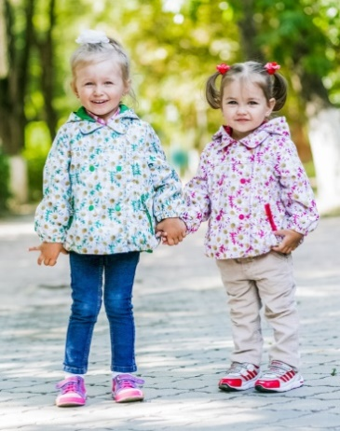
 | М 4278/1 | Ветровка "Ромашка" | Верх - Fit System Рrint, Dewspo Royal PU Milky. Подкладка-флис, п/э. | ромашки/зеленый | 22 (80 рост) | 1290 |  | 0
 |  |  |  |  | 24 (86 рост) |  |  | 0

 |  |  |  |  | 26 (92 рост) |  |  | 0
 |  |  |  |  | 26 (98 рост) |  |  | 0

 |  |  |  | ромашки/малина | 22 (80 рост) |  |  | 0
 |  |  |  |  | 24 (86 рост) |  |  | 0

 |  |  |  |  | 26 (92 рост) |  |  | 0
 |  |  |  |  | 26 (98 рост) |  |  | 0

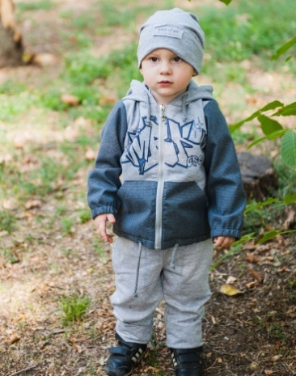 | М 5189/0 | Комплект ветровый "Шон"с шапочкой | Верх - Футер 320 г/м2, Lokker Line. Подклада - х/б, п/э. Накат. Вышивка | коричневый/серый меланж | 22 (80 рост) | 1090 |  | 0
 |  |  |  |  | 24 (86 рост) |  |  | 0
 |  |  |  |  | 26 (92 рост) |  |  | 0
 |  |  |  |  | 26 (98 рост) |  |  | 0
 |  |  |  | т.серый/серый меланж | 22 (80 рост) |  |  | 0
 |  |  |  |  | 24 (86 рост) |  |  | 0
 |  |  |  |  | 26 (92 рост) |  |  | 0
 |  |  |  |  | 26 (98 рост) |  |  | 0
 |  |  |  | милитари/серый меланж | 22 (80 рост) |  |  | 0
 |  |  |  |  | 24 (86 рост) |  |  | 0
 |  |  |  |  | 26 (92 рост) |  |  | 0
 |  |  |  |  | 26 (98 рост) |  |  | 0
 |  |  |  | т.синий/серый меланж | 22 (80 рост) |  |  | 0
 |  |  |  |  | 24 (86 рост) |  |  | 0
 |  |  |  |  | 26 (92 рост) |  |  | 0
 |  |  |  |  | 26 (98 рост) |  |  | 0
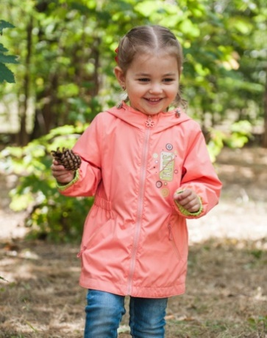
 | М 9232/1 | Плащ "Лена" | Верх - Fabric WR, ткань курточная WR PU. Накат. Подклада - флис, п/э. | коралл/салат | 22 (80 рост) | 1350 |  | 0
 |  |  |  |  | 24 (86 рост) |  |  | 0
 |  |  |  |  | 26 (92 рост) |  |  | 0
 |  |  |  |  | 26 (98 рост) |  |  | 0
 |  |  |  | т.бежевый/св.розовый | 22 (80 рост) |  |  | 0
 |  |  |  |  | 24 (86 рост) |  |  | 0
 |  |  |  |  | 26 (92 рост) |  |  | 0
 |  |  |  |  | 26 (98 рост) |  |  | 0
 |  |  |  | т.синий/горчица | 22 (80 рост) |  |  | 0
 |  |  |  |  | 24 (86 рост) |  |  | 0
 |  |  |  |  | 26 (92 рост) |  |  | 0
 |  |  |  |  | 26 (98 рост) |  |  | 0
 | М 4510/1 | Ветровка "Морячок" | Верх - Dewspo Royal WR PU. Подклада - флис, х/б. Накат. | желтый | 22 (80 рост) | 1240 |  | 0
 |  |  |  |  | 24 (86 рост) |  |  | 0
 |  |  |  |  | 26 (92 рост) |  |  | 0
 |  |  |  |  | 26 (98 рост) |  |  | 0
 |  |  |  | зеленый | 22 (80 рост) |  |  | 0
 |  |  |  |  | 24 (86 рост) |  |  | 0
 |  |  |  |  | 26 (92 рост) |  |  | 0
 |  |  |  |  | 26 (98 рост) |  |  | 0
 |  |  |  | электрик | 22 (80 рост) |  |  | 0
 |  |  |  |  | 24 (86 рост) |  |  | 0
 |  |  |  |  | 26 (92 рост) |  |  | 0
 |  |  |  |  | 26 (98 рост) |  |  | 0
 | М 4512/0 | Ветровка "Гоша" | Верх - Гармония WR. Подклада - х/б, п/э. Накат. Трикотажные манжеты. | св.серый/горчица | 22 (80 рост) | 1190 |  | 0
 |  |  |  |  | 24 (86 рост) |  |  | 0
 |  |  |  |  | 26 (92 рост) |  |  | 0
 |  |  |  |  | 26 (98 рост) |  |  | 0
 |  |  |  | оранж/св.серый | 22 (80 рост) |  |  | 0
 |  |  |  |  | 24 (86 рост) |  |  | 0
 |  |  |  |  | 26 (92 рост) |  |  | 0
 |  |  |  |  | 26 (98 рост) |  |  | 0
 |  |  |  | морск.волна/св.серый | 22 (80 рост) |  |  | 0
 |  |  |  |  | 24 (86 рост) |  |  | 0
 |  |  |  |  | 26 (92 рост) |  |  | 0
 |  |  |  |  | 26 (98 рост) |  |  | 0
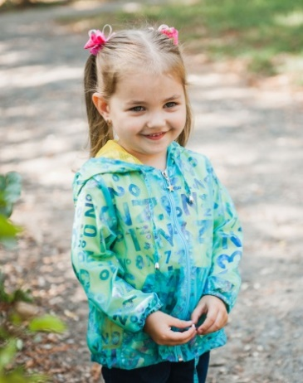
 | М 4291/0 | Ветровка "Бланка" | Верх - Ткань плащевая Print. Подкладка - п/э сетка трикотажная. | лимон | 22 (80 рост) | 820 |  | 0
 |  |  |  |  | 24 (86 рост) |  |  | 0
 |  |  |  |  | 26 (92 рост) |  |  | 0
 |  |  |  |  | 26 (98 рост) |  |  | 0
 |  |  |  | розовый | 22 (80 рост) |  |  | 0
 |  |  |  |  | 24 (86 рост) |  |  | 0
 |  |  |  |  | 26 (92 рост) |  |  | 0
 |  |  |  |  | 26 (98 рост) |  |  | 0
 |  |  |  | бирюза | 22 (80 рост) |  |  | 0
 |  |  |  |  | 24 (86 рост) |  |  | 0
 |  |  |  |  | 26 (92 рост) |  |  | 0
 |  |  |  |  | 26 (98 рост) |  |  | 0
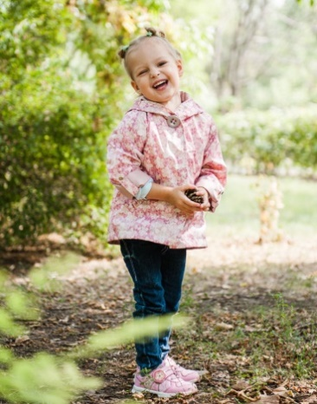
 | М 4407/1 | Ветровка "Юки" | Верх - 240 T Dewspo print WR PU. Подклада - флис, п/э. СВ-термопринт. | сирень | 22 (80 рост) | 1130 |  | 0
 |  |  |  |  | 24 (86 рост) |  |  | 0
 |  |  |  |  | 26 (92 рост) |  |  | 0
 |  |  |  |  | 26 (98 рост) |  |  | 0
 |  |  |  | роза | 22 (80 рост) |  |  | 0
 |  |  |  |  | 24 (86 рост) |  |  | 0
 |  |  |  |  | 26 (92 рост) |  |  | 0
 |  |  |  |  | 26 (98 рост) |  |  | 0
 |  |  |  | бирюза | 22 (80 рост) |  |  | 0
 |  |  |  |  | 24 (86 рост) |  |  | 0
 |  |  |  |  | 26 (92 рост) |  |  | 0
 |  |  |  |  | 26 (98 рост) |  |  | 0
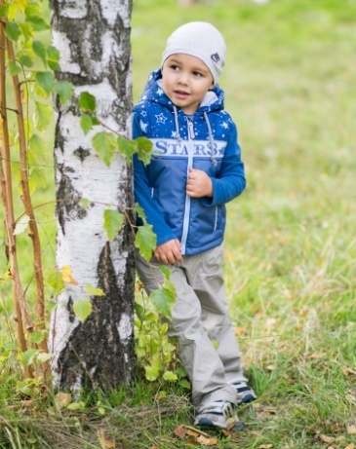
 | М 4392/2 | Жилет "Тима" | Верх - Dewspo Royl, PU Milky Print. Накат. Подкладка-х/б. Утеплитель - синтепон 100 г/м2 | затмение/принт/зеленый | 22 (80 рост) | 790 |  | 0

 |  |  |  |  | 24 (86 рост) |  |  | 0

 |  |  |  |  | 26 (92 рост) |  |  | 0

 |  |  |  | т.голубой/принт/голубой | 22 (80 рост) |  |  | 0

 |  |  |  |  | 24 (86 рост) |  |  | 0

 |  |  |  |  | 26 (92 рост) |  |  | 0

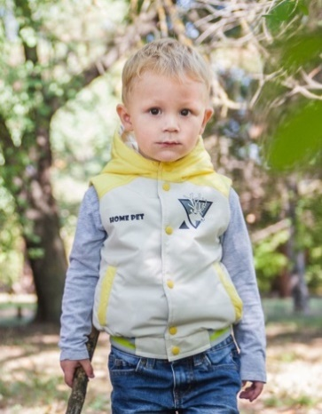
 | М 4514/2 | Жилет "Микки" | Верх - Dewspo Royal WR PU. Накат. Подклада-п/э. Синтепон 100 г/м2. Трикотажная отделка. | бежевый/желтый | 22 (80 рост) | 790 |  | 0
 |  |  |  |  | 24 (86 рост) |  |  | 0
 |  |  |  |  | 26 (92 рост) |  |  | 0
 |  |  |  | груша/миндаль | 22 (80 рост) |  |  | 0
 |  |  |  |  | 24 (86 рост) |  |  | 0
 |  |  |  |  | 26 (92 рост) |  |  | 0
 |  |  |  | акация/мор.волна | 22 (80 рост) |  |  | 0
 |  |  |  |  | 24 (86 рост) |  |  | 0
 |  |  |  |  | 26 (92 рост) |  |  | 0
 |  |  |  | серо-голубой/т.бирюза | 22 (80 рост) |  |  | 0
 |  |  |  |  | 24 (86 рост) |  |  | 0
 |  |  |  |  | 26 (92 рост) |  |  | 0
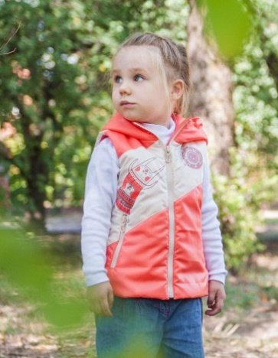
 | М 4409/2 | Жилет "Нора". | Верх-Taffeta 300Т Oill Cire. Подклада-п/э. Накат. Синтепон 100 г/м2 | коралл | 22 (80 рост) | 790 |  | 0
 |  |  |  |  | 24 (86 рост) |  |  | 0
 |  |  |  |  | 26 (92 рост) |  |  | 0

 |  |  |  | орхидея | 22 (80 рост) |  |  | 0
 |  |  |  |  | 24 (86 рост) |  |  | 0
 |  |  |  |  | 26 (92 рост) |  |  | 0

 |  |  |  | фиалка | 22 (80 рост) |  |  | 0
 |  |  |  |  | 24 (86 рост) |  |  | 0
 |  |  |  |  | 26 (92 рост) |  |  | 0

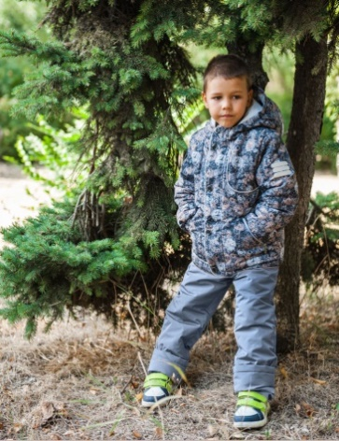 | М 5191/2 | Комплект "Дэн" | Верх - 184T Taslan WR PU Milky print, ткань курточная WR PU. Подклада - флис, п/э. Утеплитель куртка - Shelter 150 г/м2, полукомбинезон - синтепон 100 г/м2. Накат. СВ термопринт. | синий/т.синий | 26 (104 рост) | 2290 |  | 0
 |  |  |  |  | 28 (110 рост) |  |  | 0

 |  |  |  |  | 30 (116 рост) |  |  | 0
 |  |  |  | т.серый/серый | 26 (104 рост) |  |  | 0
 |  |  |  |  | 28 (110 рост) |  |  | 0

 |  |  |  |  | 30 (116 рост) |  |  | 0
 |  |  |  | антик/т.серый | 26 (104 рост) |  |  | 0
 |  |  |  |  | 28 (110 рост) |  |  | 0

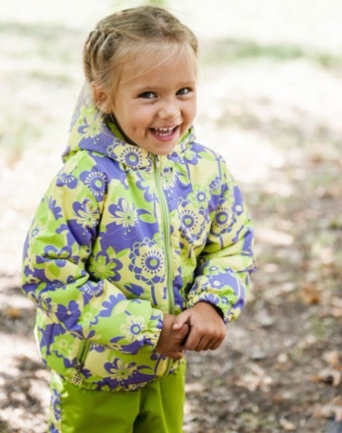
 |  |  |  |  | 30 (116 рост) |  |  | 0
 | М 5286/2 | Костюм "Эльза" | Верх - Dobby zl print membrane 3000/3000. Подклада - флис, п/э. Утеплитель -куртка синтепон 100 г/м2. СВ катафот. | фиолетовый/салат | 26 (104 рост) | 2190 |  | 0
 |  |  |  |  | 28 (110 рост) |  |  | 0

 |  |  |  |  | 30 (116 рост) |  |  | 0
 |  |  |  | розовый/фиолетовый | 26 (104 рост) |  |  | 0
 |  |  |  |  | 28 (110 рост) |  |  | 0

 |  |  |  |  | 30 (116 рост) |  |  | 0
 |  |  |  | бирюзовый/синий | 26 (104 рост) |  |  | 0
 |  |  |  |  | 28 (110 рост) |  |  | 0

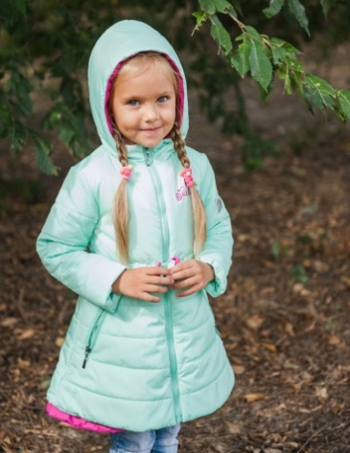
 |  |  |  |  | 30 (116 рост) |  |  | 0
 | М 8296/2 | Полупальто "Агнесса" | Верх - ткань курточная WR PU. Накат. Подклада - п/э принт. Утеплитель - Shelter 150 г/м2. СВ -термопринт. | шафран/бордо | 26 (104 рост) | 1990 |  | 0
 |  |  |  |  | 28 (110 рост) |  |  | 0

 |  |  |  |  | 30 (116 рост) |  |  | 0
 |  |  |  | малина/т.серый | 26 (104 рост) |  |  | 0
 |  |  |  |  | 28 (110 рост) |  |  | 0

 |  |  |  |  | 30 (116 рост) |  |  | 0
 |  |  |  | мята/малина | 26 (104 рост) |  |  | 0
 |  |  |  |  | 28 (110 рост) |  |  | 0

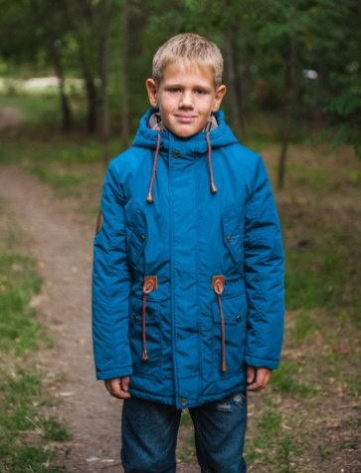
 |  |  |  |  | 30 (116 рост) |  |  | 0
 | М 4509/2 | Парка "Джеймс" | Верх - Fitsistem style 17107. Утеплитель - Shelter 150 г/м2. Подклада - х/б, п/э. Накат. Нашивка и декоративные элементы из искусственной кожи. | горчица | 26 (104 рост) | 2090 |  | 0
 |  |  |  |  | 28 (110 рост) |  |  | 0

 |  |  |  |  | 30 (116 рост) |  |  | 0
 |  |  |  | т.бирюза | 26 (104 рост) |  |  | 0
 |  |  |  |  | 28 (110 рост) |  |  | 0

 |  |  |  |  | 30 (116 рост) |  |  | 0
 |  |  |  | т.синий | 26 (104 рост) |  |  | 0
 |  |  |  |  | 28 (110 рост) |  |  | 0

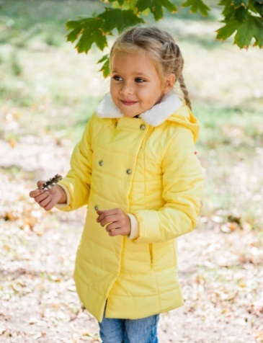
 |  |  |  |  | 30 (116 рост) |  |  | 0
 | М 4297/2 | Пальто "Лиза" | Верх - Had Spring, For Spring. Воротник - искусственный мех. Подкладка - флис, п/э. Утеплитель - синтепон 150 г/м2. | Желтый | 26 (104 рост) | 1890 |  | 0
 |  |  |  |  | 28 (110 рост) |  |  | 0

 |  |  |  |  | 30 (116 рост) |  |  | 0
 |  |  |  | Бирюза | 26 (104 рост) |  |  | 0
 |  |  |  |  | 28 (110 рост) |  |  | 0

 |  |  |  |  | 30 (116 рост) |  |  | 0
 |  |  |  | Розовый | 26 (104 рост) |  |  | 0
 |  |  |  |  | 28 (110 рост) |  |  | 0

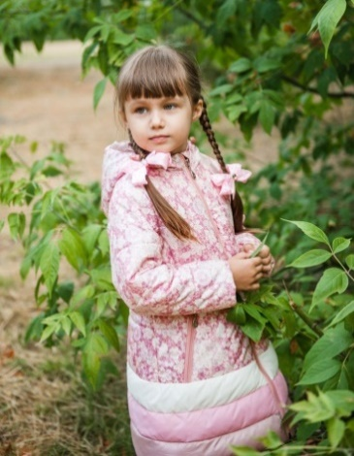
 |  |  |  |  | 30 (116 рост) |  |  | 0
 | М 8294/2 | Полупальто "Мишель" | Верх - 240 T Dewspo print WR PU. Подклада - флис, п/э. Утеплитель - Shelter 150 г/м2. | сирень | 26 (104 рост) | 1720 |  | 0
 |  |  |  |  | 28 (110 рост) |  |  | 0

 |  |  |  |  | 30 (116 рост) |  |  | 0
 |  |  |  | роза | 26 (104 рост) |  |  | 0
 |  |  |  |  | 28 (110 рост) |  |  | 0

 |  |  |  |  | 30 (116 рост) |  |  | 0
 |  |  |  | бирюза | 26 (104 рост) |  |  | 0
 |  |  |  |  | 28 (110 рост) |  |  | 0

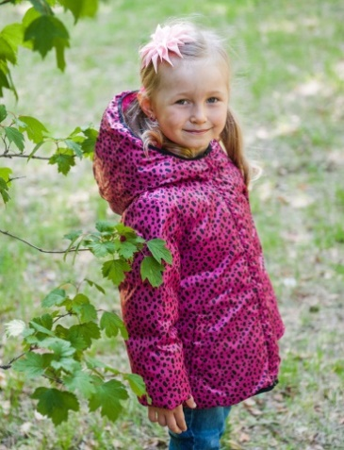
 |  |  |  |  | 30 (116 рост) |  |  | 0
 | М 4290/5 | Куртка двусторонняя "Агния" | Верх - Spring print WR PU, Spring WR PU. Утеплитель - 100% п/э. Накат. Вышивка. | бирюза принт/бирюза | 26 (104 рост) | 1890 |  | 0
 |  |  |  |  | 28 (110 рост) |  |  | 0

 |  |  |  |  | 30 (116 рост) |  |  | 0
 |  |  |  | малина-принт/малина | 26 (104 рост) |  |  | 0
 |  |  |  |  | 28 (110 рост) |  |  | 0

 |  |  |  |  | 30 (116 рост) |  |  | 0
 |  |  |  | розовый-принт/черный | 26 (104 рост) |  |  | 0
 |  |  |  |  | 28 (110 рост) |  |  | 0

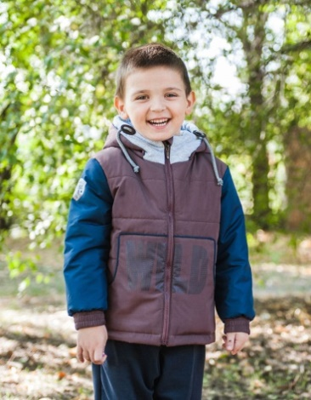
 |  |  |  |  | 30 (116 рост) |  |  | 0
 | М 4511/2 | Куртка "Ким" | Верх - Prince WR PU, футер 320 г/м2. Подклада - х/б, п/э. Утеплитель - Shelter 150 г/м2. Накат. Декоративные элементы из искусственной кожи. | туман/серо-синий | 26 (104 рост) | 1790 |  | 0
 |  |  |  |  | 28 (110 рост) |  |  | 0
 |  |  |  |  | 30 (116 рост) |  |  | 0
 |  |  |  | серо-синий/туман | 26 (104 рост) |  |  | 0
 |  |  |  |  | 28 (110 рост) |  |  | 0
 |  |  |  |  | 30 (116 рост) |  |  | 0
 |  |  |  | шоколад/т.синий | 26 (104 рост) |  |  | 0
 |  |  |  |  | 28 (110 рост) |  |  | 0
 |  |  |  |  | 30 (116 рост) |  |  | 0
 |  |  |  | т.синий/шоколад | 26 (104 рост) |  |  | 0
 |  |  |  |  | 28 (110 рост) |  |  | 0
 |  |  |  |  | 30 (116 рост) |  |  | 0
 | М 4404/2 | Куртка-бомбер "Ксюша" | Верх - Fit Sistem. Стёжка. Футер 320 г/м2. Подклада - п/э. Вышивка. | оливковый | 26 (104 рост) | 1190 |  | 0
 |  |  |  |  | 28 (110 рост) |  |  | 0

 |  |  |  |  | 30 (116 рост) |  |  | 0
 |  |  |  | миндальный | 26 (104 рост) |  |  | 0
 |  |  |  |  | 28 (110 рост) |  |  | 0

 |  |  |  |  | 30 (116 рост) |  |  | 0
 |  |  |  | синий | 26 (104 рост) |  |  | 0
 |  |  |  |  | 28 (110 рост) |  |  | 0

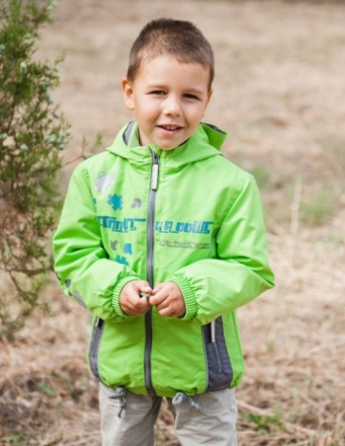
 |  |  |  |  | 30 (116 рост) |  |  | 0
 | М 4391/1 | Ветровка "Захар" (ветровка+толстовка) | Верх - Prince, For Luna. Накат. Кант СВ. Подкладка - х/б, п/э, толстовка - флис. | зеленый/т.серый | 26 (104 рост) | 1990 |  | 0
 |  |  |  |  | 28 (110 рост) |  |  | 0

 |  |  |  |  | 30 (116 рост) |  |  | 0
 |  |  |  | горчичный/т.серый | 26 (104 рост) |  |  | 0
 |  |  |  |  | 28 (110 рост) |  |  | 0

 |  |  |  |  | 30 (116 рост) |  |  | 0
 |  |  |  | красный/т.серый | 26 (104 рост) |  |  | 0
 |  |  |  |  | 28 (110 рост) |  |  | 0

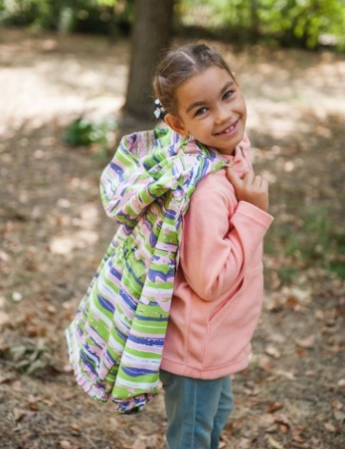
 |  |  |  |  | 30 (116 рост) |  |  | 0
 | М4202/1 | Ветровка "Риана" (ветровка+толстовка) | Верх - Мембрана Breathable 3000/3000 Print. Подкладка - х/б, п/э, толстовка - флис. | розово-салатный/св.розовый | 26 (104 рост) | 2140 |  | 0
 |  |  |  |  | 28 (110 рост) |  |  | 0

 |  |  |  |  | 30 (116 рост) |  |  | 0
 |  |  |  | фуксия-коралл/розовый | 26 (104 рост) |  |  | 0
 |  |  |  |  | 28 (110 рост) |  |  | 0

 |  |  |  |  | 30 (116 рост) |  |  | 0
 |  |  |  | желто-бирюзовый/т.фиолетовый | 26 (104 рост) |  |  | 0
 |  |  |  |  | 28 (110 рост) |  |  | 0

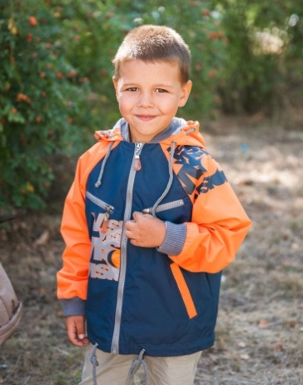
 |  |  |  |  | 30 (116 рост) |  |  | 0
 | М 4389/0 | Ветровка "Гера" | Верх - тк Мембрана Breathable 3000/3000. Накат. СВ термопринт. Подкладка-х/б. | серый/салат | 26 (104 рост) | 1790 |  | 0
 |  |  |  |  | 28 (110 рост) |  |  | 0

 |  |  |  |  | 30 (116 рост) |  |  | 0
 |  |  |  | синий/бирюза | 26 (104 рост) |  |  | 0
 |  |  |  |  | 28 (110 рост) |  |  | 0

 |  |  |  |  | 30 (116 рост) |  |  | 0
 |  |  |  | т.синий/оранжевый | 26 (104 рост) |  |  | 0
 |  |  |  |  | 28 (110 рост) |  |  | 0

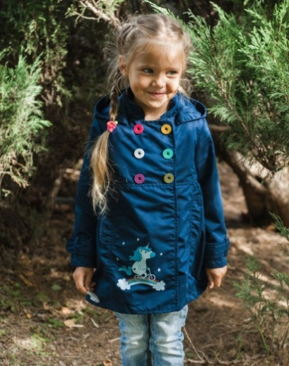
 |  |  |  |  | 30 (116 рост) |  |  | 0
 | М 9233/0 | Плащ "Светик" | Верх - Fitsistem style 18206. Подклада - х/б принт. Накат. | т.синий | 26 (104 рост) | 1540 |  | 0
 |  |  |  |  | 28 (110 рост) |  |  | 0

 |  |  |  |  | 30 (116 рост) |  |  | 0
 |  |  |  | малина | 26 (104 рост) |  |  | 0
 |  |  |  |  | 28 (110 рост) |  |  | 0

 |  |  |  |  | 30 (116 рост) |  |  | 0
 |  |  |  | горчица | 26 (104 рост) |  |  | 0
 |  |  |  |  | 28 (110 рост) |  |  | 0

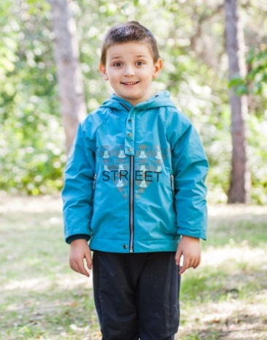
 |  |  |  |  | 30 (116 рост) |  |  | 0
 | М 4515/1 | Ветровка "Паркер" | Верх- ткань курточная PUWR, Подкладка-флис, п/э. Накат. СВ-катафот. | бирюза | 26 (104 рост) | 1490 |  | 0
 |  |  |  |  | 28 (110 рост) |  |  | 0
 |  |  |  |  | 30 (116 рост) |  |  | 0
 |  |  |  | олива | 26 (104 рост) |  |  | 0
 |  |  |  |  | 28 (110 рост) |  |  | 0
 |  |  |  |  | 30 (116 рост) |  |  | 0
 |  |  |  | серый | 26 (104 рост) |  |  | 0
 |  |  |  |  | 28 (110 рост) |  |  | 0
 |  |  |  |  | 30 (116 рост) |  |  | 0
 |  |  |  | черный | 26 (104 рост) |  |  | 0
 |  |  |  |  | 28 (110 рост) |  |  | 0
 |  |  |  |  | 30 (116 рост) |  |  | 0
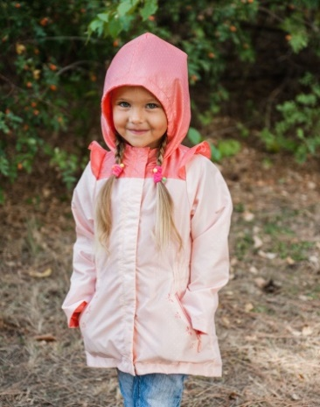
 | М 4403/1 | Ветровка "Юля" | Верх - ткань курточная WR PU. Подклада - флис, п/э. Накат. | бежевый/т.бежевый | 26 (104 рост) | 1490 |  | 0
 |  |  |  |  | 28 (110 рост) |  |  | 0
 |  |  |  |  | 30 (116 рост) |  |  | 0
 |  |  |  | т.бежевый/крем | 26 (104 рост) |  |  | 0
 |  |  |  |  | 28 (110 рост) |  |  | 0
 |  |  |  |  | 30 (116 рост) |  |  | 0
 |  |  |  | сиреневый/синий | 26 (104 рост) |  |  | 0
 |  |  |  |  | 28 (110 рост) |  |  | 0
 |  |  |  |  | 30 (116 рост) |  |  | 0
 |  |  |  | персик/коралл | 26 (104 рост) |  |  | 0
 |  |  |  |  | 28 (110 рост) |  |  | 0
 |  |  |  |  | 30 (116 рост) |  |  | 0
 | М 4516/1 | Ветровка "Протектор" | Верх- Fit SYSTEM Style1227. Подкладка-флис,п/э. СВ-термопринт. | песочный | 26 (104 рост) | 1490 |  | 0
 |  |  |  |  | 28 (110 рост) |  |  | 0

 |  |  |  |  | 30 (116 рост) |  |  | 0
 |  |  |  | т.серый | 26 (104 рост) |  |  | 0
 |  |  |  |  | 28 (110 рост) |  |  | 0

 |  |  |  |  | 30 (116 рост) |  |  | 0
 |  |  |  | деним | 26 (104 рост) |  |  | 0
 |  |  |  |  | 28 (110 рост) |  |  | 0

 |  |  |  |  | 30 (116 рост) |  |  | 0
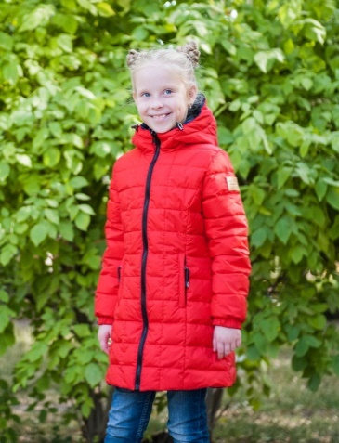 | М 8297/5 | Пальто двустороннее "Наташа" | Верх - ткань курточная WR PU, spring sire. Утеплитель - 100% п/э. Нашивка. Флажок. | груша/т.синий | 30 (128 рост) | 2650 |  | 0
 |  |  |  |  | 32( 134 рост) |  |  | 0
 |  |  |  |  | 34 (140 рост) |  |  | 0
 |  |  |  |  | 36 (146 рост) |  |  | 0
 |  |  |  | красный/синий | 30 (128 рост) |  |  | 0
 |  |  |  |  | 32( 134 рост) |  |  | 0
 |  |  |  |  | 34 (140 рост) |  |  | 0
 |  |  |  |  | 36 (146 рост) |  |  | 0
 |  |  |  | бирюза/василек | 30 (128 рост) |  |  | 0
 |  |  |  |  | 32( 134 рост) |  |  | 0
 |  |  |  |  | 34 (140 рост) |  |  | 0
 |  |  |  |  | 36 (146 рост) |  |  | 0
 |  |  |  | салат/т.серый | 30 (128 рост) |  |  | 0
 |  |  |  |  | 32( 134 рост) |  |  | 0
 |  |  |  |  | 34 (140 рост) |  |  | 0
 |  |  |  |  | 36 (146 рост) |  |  | 0
 | М 4506/2 | Парка "Леон" | Верх - 184Т Taslan WR PU. Подклада - х/б, п/э. Утеплитель - Shelter 150 г/м2. Накат. Нашивка и декоративные элементы из искусственной кожи. | т.какао | 30 (122 рост) | 2390 |  | 0
 |  |  |  |  | 32 (128 рост) |  |  | 0
 |  |  |  |  | 34 (134 рост) |  |  | 0
 |  |  |  |  | 36 (140 рост) |  |  | 0
 |  |  |  | т.морская волна | 30 (122 рост) |  |  | 0
 |  |  |  |  | 32 (128 рост) |  |  | 0
 |  |  |  |  | 34 (134 рост) |  |  | 0
 |  |  |  |  | 36 (140 рост) |  |  | 0
 |  |  |  | терракот | 30 (122 рост) |  |  | 0
 |  |  |  |  | 32 (128 рост) |  |  | 0
 |  |  |  |  | 34 (134 рост) |  |  | 0
 |  |  |  |  | 36 (140 рост) |  |  | 0
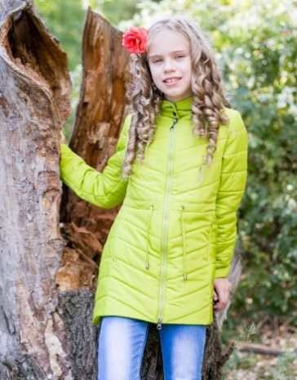
 | М 8284/2 | Полупальто "Инесса" | Верх - Fit Sistem, For Spring Cire. Подкладка - п/э. Утеплитель - Shelter 150 г/м2. | лайм | 30 (128 рост) | 1920 |  | 0
 |  |  |  |  | 32( 134 рост) |  |  | 0
 |  |  |  |  | 34 (140 рост) |  |  | 0
 |  |  |  |  | 36 (146 рост) |  |  | 0
 |  |  |  | т.синий | 30 (128 рост) |  |  | 0
 |  |  |  |  | 32( 134 рост) |  |  | 0
 |  |  |  |  | 34 (140 рост) |  |  | 0
 |  |  |  |  | 36 (146 рост) |  |  | 0
 |  |  |  | фуксия | 30 (128 рост) |  |  | 0
 |  |  |  |  | 32( 134 рост) |  |  | 0
 |  |  |  |  | 34 (140 рост) |  |  | 0
 |  |  |  |  | 36 (146 рост) |  |  | 0
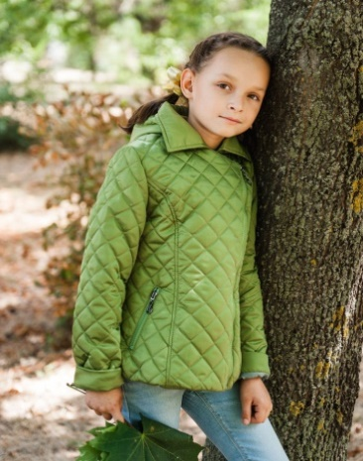
 | М 4296/2 | Куртка "Варвара" | Верх - Fit Sistem. Стёжка. Подкладка - п/э. Утеплитель - Shelter 100 г/м2. | синий | 30 (128 рост) | 2190 |  | 0
 |  |  |  |  | 32( 134 рост) |  |  | 0
 |  |  |  |  | 34 (140 рост) |  |  | 0
 |  |  |  |  | 36 (146 рост) |  |  | 0
 |  |  |  | миндальный | 30 (128 рост) |  |  | 0
 |  |  |  |  | 32( 134 рост) |  |  | 0
 |  |  |  |  | 34 (140 рост) |  |  | 0
 |  |  |  |  | 36 (146 рост) |  |  | 0
 |  |  |  | нежно-оливковый | 30 (128 рост) |  |  | 0
 |  |  |  |  | 32( 134 рост) |  |  | 0
 |  |  |  |  | 34 (140 рост) |  |  | 0
 |  |  |  |  | 36 (146 рост) |  |  | 0
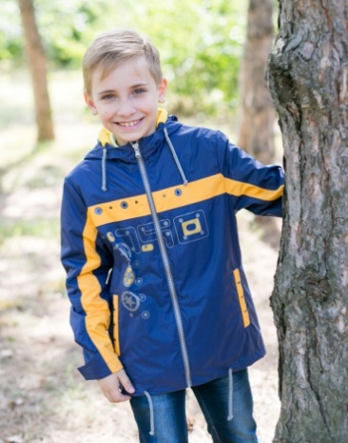
 | М 4388/1 | Ветровка "Илья" | Верх - For King Milky WR PU, Dewspo 240Т. Накат. Подкладка- флис,п/э. | т.синий/т.желтый | 30 (122 рост) | 1890 |  | 0
 |  |  |  |  | 32 (128 рост) |  |  | 0
 |  |  |  |  | 34 (134 рост) |  |  | 0
 |  |  |  |  | 36 (140 рост) |  |  | 0
 |  |  |  | т.серый/зеленый | 30 (122 рост) |  |  | 0
 |  |  |  |  | 32 (128 рост) |  |  | 0
 |  |  |  |  | 34 (134 рост) |  |  | 0
 |  |  |  |  | 36 (140 рост) |  |  | 0
 |  |  |  | св.серый/василек | 30 (122 рост) |  |  | 0
 |  |  |  |  | 32 (128 рост) |  |  | 0
 |  |  |  |  | 34 (134 рост) |  |  | 0
 |  |  |  |  | 36 (140 рост) |  |  | 0
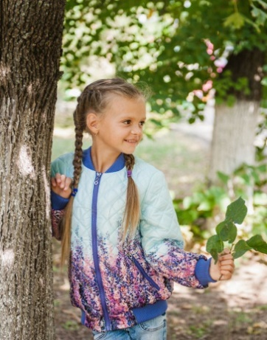
 | М 4405/2 | Куртка-бомбер "Кейт" | Верх - Spring print WR Cire. Стежка. Подклада - х/б, п/э. Утеплитель - Shelter 150 г/м2. Трикотажная отделка. | мята | 30 (128 рост) | 1740 |  | 0
 |  |  |  |  | 32( 134 рост) |  |  | 0
 |  |  |  |  | 34 (140 рост) |  |  | 0
 |  |  |  |  | 36 (146 рост) |  |  | 0
 |  |  |  | розовый | 30 (128 рост) |  |  | 0
 |  |  |  |  | 32( 134 рост) |  |  | 0
 |  |  |  |  | 34 (140 рост) |  |  | 0
 |  |  |  |  | 36 (146 рост) |  |  | 0
 |  |  |  | голубой | 30 (128 рост) |  |  | 0
 |  |  |  |  | 32( 134 рост) |  |  | 0
 |  |  |  |  | 34 (140 рост) |  |  | 0
 |  |  |  |  | 36 (146 рост) |  |  | 0
 | М 4504/0 | Ветровка "Крис" | Верх - ткань курточная WR PU. Подклада - х/б, п/э. Накат. | деним | 30 (122 рост) | 1990 |  | 0
 |  |  |  |  | 32 (128 рост) |  |  | 0
 |  |  |  |  | 34 (134 рост) |  |  | 0
 |  |  |  |  | 36 (140 рост) |  |  | 0
 |  |  |  | горчичный | 30 (122 рост) |  |  | 0
 |  |  |  |  | 32 (128 рост) |  |  | 0
 |  |  |  |  | 34 (134 рост) |  |  | 0
 |  |  |  |  | 36 (140 рост) |  |  | 0
 |  |  |  | зеленый | 30 (122 рост) |  |  | 0
 |  |  |  |  | 32 (128 рост) |  |  | 0
 |  |  |  |  | 34 (134 рост) |  |  | 0
 |  |  |  |  | 36 (140 рост) |  |  | 0
 | М 9234/0 | Плащ "Лика" | Верх- ткань курточная WR PU. Подкладка -п/э. Накат. | бирюза/шафран | 30 (128 рост) | 1890 |  | 0
 |  |  |  |  | 32( 134 рост) |  |  | 0
 |  |  |  |  | 34 (140 рост) |  |  | 0
 |  |  |  |  | 36 (146 рост) |  |  | 0
 |  |  |  | марсала/шафран | 30 (128 рост) |  |  | 0
 |  |  |  |  | 32( 134 рост) |  |  | 0
 |  |  |  |  | 34 (140 рост) |  |  | 0
 |  |  |  |  | 36 (146 рост) |  |  | 0
 |  |  |  | фиолетовый/шафран | 30 (128 рост) |  |  | 0
 |  |  |  |  | 32( 134 рост) |  |  | 0
 |  |  |  |  | 34 (140 рост) |  |  | 0
 |  |  |  |  | 36 (146 рост) |  |  | 0
 | М 4408/1 | Ветровка "Рамона" | Верх - Dewspo bonding print, Dewspo bonding. Подклада - флис, п/э. СВ-катафот. | зеленый/авокад | 30 (128 рост) | 1720 |  | 0
 |  |  |  |  | 32( 134 рост) |  |  | 0
 |  |  |  |  | 34 (140 рост) |  |  | 0
 |  |  |  |  | 36 (146 рост) |  |  | 0
 |  |  |  | бирюза/св.бирюза | 30 (128 рост) |  |  | 0
 |  |  |  |  | 32( 134 рост) |  |  | 0
 |  |  |  |  | 34 (140 рост) |  |  | 0
 |  |  |  |  | 36 (146 рост) |  |  | 0
 |  |  |  | сирень/орхидея | 30 (128 рост) |  |  | 0
 |  |  |  |  | 32( 134 рост) |  |  | 0
 |  |  |  |  | 34 (140 рост) |  |  | 0
 |  |  |  |  | 36 (146 рост) |  |  | 0
 | М 4505/2 | Куртка -бомбер "Остап" | Верх - Lokker line, футер 300 г/м2. Подклада - х/б, п/э. Утеплитель - Shelter 100 г/м2. Вышивка.Трикотажная отделка. | форест | 30 (122 рост) | 1360 |  | 0
 |  |  |  |  | 32 (128 рост) |  |  | 0
 |  |  |  |  | 34 (134 рост) |  |  | 0
 |  |  |  |  | 36 (140 рост) |  |  | 0
 |  |  |  | т.серый | 30 (122 рост) |  |  | 0
 |  |  |  |  | 32 (128 рост) |  |  | 0
 |  |  |  |  | 34 (134 рост) |  |  | 0
 |  |  |  |  | 36 (140 рост) |  |  | 0
 |  |  |  | синий | 30 (122 рост) |  |  | 0
 |  |  |  |  | 32 (128 рост) |  |  | 0
 |  |  |  |  | 34 (134 рост) |  |  | 0
 |  |  |  |  | 36 (140 рост) |  |  | 0
 | М 4406/0 | Куртка -бомбер "Оксана" | Верх - Dewspo bonding print, футер. Подклада - х/б, п/э. Трикотажная отделка. | бирюза | 30 (128 рост) | 1290 |  | 0
 |  |  |  |  | 32( 134 рост) |  |  | 0

 |  |  |  |  | 34 (140 рост) |  |  | 0
 |  |  |  |  | 36 (146 рост) |  |  | 0

 |  |  |  | желтый | 30 (128 рост) |  |  | 0
 |  |  |  |  | 32( 134 рост) |  |  | 0

 |  |  |  |  | 34 (140 рост) |  |  | 0
 |  |  |  |  | 36 (146 рост) |  |  | 0

 | М 4507/2 | Парка "Федор" | Верх - 184Т Taslan WR PU. Подклада - х/б, п/э. Утеплитель - Shelter 150 г/м2. Нашивка и декоративные элементы из искусственной кожи. | милитари | 36 (152 рост) | 2480 |  | 0
 |  |  |  |  | 38 (158 рост) |  |  | 0
 |  |  |  |  | 40 (164 рост) |  |  | 0

 |  |  |  | марсала | 36 (152 рост) |  |  | 0
 |  |  |  |  | 38 (158 рост) |  |  | 0
 |  |  |  |  | 40 (164 рост) |  |  | 0

 |  |  |  | т.синий | 36 (152 рост) |  |  | 0
 |  |  |  |  | 38 (158 рост) |  |  | 0
 |  |  |  |  | 40 (164 рост) |  |  | 0

 | М 4395/2 | Куртка "Святослав" | Верх - Fit Sistem, Poly Italy Dots. Накат. Подкладка - х/б клетка, п/э. Утеплитель - Shelter 150 г/м2. | табак/форест | 36 (152 рост) | 2290 |  | 0
 |  |  |  |  | 38 (158 рост) |  |  | 0

 |  |  |  |  | 40 (164 рост) |  |  | 0
 |  |  |  | серый/черный | 36 (152 рост) |  |  | 0
 |  |  |  |  | 38 (158 рост) |  |  | 0

 |  |  |  |  | 40 (164 рост) |  |  | 0
 |  |  |  | деним/затмение | 36 (152 рост) |  |  | 0
 |  |  |  |  | 38 (158 рост) |  |  | 0

 |  |  |  |  | 40 (164 рост) |  |  | 0
 | М 8297/5 | Пальто двустороннее "Наташа" | Верх - ткань курточная WR PU, spring sire. Утеплитель - 100% п/э. Нашивка. Флажок. | груша/т.синий | 38 (152 рост) | 2650 |  | 0
 |  |  |  |  | 40 (158 рост) |  |  | 0
 |  |  |  |  | 42 (164 рост) |  |  | 0
 |  |  |  | красный/синий | 38 (152 рост) |  |  | 0
 |  |  |  |  | 40 (158 рост) |  |  | 0
 |  |  |  |  | 42 (164 рост) |  |  | 0
 |  |  |  | бирюза/василек | 38 (152 рост) |  |  | 0
 |  |  |  |  | 40 (158 рост) |  |  | 0
 |  |  |  |  | 42 (164 рост) |  |  | 0
 |  |  |  | салат/т.серый | 38 (152 рост) |  |  | 0
 |  |  |  |  | 40 (158 рост) |  |  | 0
 |  |  |  |  | 42 (164 рост) |  |  | 0
 | М 4294/2 | Куртка "Даяна" | Верх - Spring, Nicca WR, For Lion. Подкладка -п/э. Утеплитель - Shelter 150 г/м2. Воротник - искусcтвенный мех. | бисквитный | 38 (152 рост) | 1790 |  | 0

 |  |  |  |  | 40 (158 рост) |  |  | 0
 |  |  |  |  | 42 (164 рост) |  |  | 0
 |  |  |  | шафран | 38 (152 рост) |  |  | 0

 |  |  |  |  | 40 (158 рост) |  |  | 0
 |  |  |  |  | 42 (164 рост) |  |  | 0
 |  |  |  | кофейный | 38 (152 рост) |  |  | 0

 |  |  |  |  | 40 (158 рост) |  |  | 0
 |  |  |  |  | 42 (164 рост) |  |  | 0
 | М 4268/2 | Куртка "Агата" | Верх - Nicca, For Lion. Стёжка. Подкладка - п/э. Утеплитель - Shelter 100 г/м2. | молочный | 38 (152 рост) | 2040 |  | 0
 |  |  |  |  | 40 (158 рост) |  |  | 0

 |  |  |  |  | 42 (164 рост) |  |  | 0
 |  |  |  | индиго | 38 (152 рост) |  |  | 0
 |  |  |  |  | 40 (158 рост) |  |  | 0

 |  |  |  |  | 42 (164 рост) |  |  | 0
 |  |  |  | виноград | 38 (152 рост) |  |  | 0
 |  |  |  |  | 40 (158 рост) |  |  | 0

 |  |  |  |  | 42 (164 рост) |  |  | 0
 | М 4394/1 | Ветровка "Мирон" | Верх - Мембрана Breathable 3000/3000. Подкладка - флис, п/э. | синий/лайм | 36 (152 рост) | 2150 |  | 0
 |  |  |  |  | 38 (158 рост) |  |  | 0
 |  |  |  |  | 40 (164 рост) |  |  | 0
 |  |  |  | черный/зеленый | 36 (152 рост) |  |  | 0
 |  |  |  |  | 38 (158 рост) |  |  | 0
 |  |  |  |  | 40 (164 рост) |  |  | 0
 |  |  |  | серый/оранжевый | 36 (152 рост) |  |  | 0
 |  |  |  |  | 38 (158 рост) |  |  | 0
 |  |  |  |  | 40 (164 рост) |  |  | 0
 |  |  |  | черный/серый | 36 (152 рост) |  |  | 0
 |  |  |  |  | 38 (158 рост) |  |  | 0
 |  |  |  |  | 40 (164 рост) |  |  | 0
 | М 4413/1 | Ветровка "Мерелин" | Верх- For Price. Подкладка- флис, п/э. Накат. | ч.роза | 38 (152 рост) | 1830 |  | 0
 |  |  |  |  | 40 (158 рост) |  |  | 0
 |  |  |  |  | 42 (164 рост) |  |  | 0

 |  |  |  | орхидея | 38 (152 рост) |  |  | 0
 |  |  |  |  | 40 (158 рост) |  |  | 0
 |  |  |  |  | 42 (164 рост) |  |  | 0

 |  |  |  | сумерки | 38 (152 рост) |  |  | 0
 |  |  |  |  | 40 (158 рост) |  |  | 0
 |  |  |  |  | 42 (164 рост) |  |  | 0

 | М 4518/0 | Ветровка "Купер" | Верх-ткань курточная WR PU. Подкладка-сетка трикотажная. Накат. | черный | 36 (152 рост) | 2150 |  | 0
 |  |  |  |  | 38 (158 рост) |  |  | 0
 |  |  |  |  | 40 (164 рост) |  |  | 0

 |  |  |  | электрик | 36 (152 рост) |  |  | 0
 |  |  |  |  | 38 (158 рост) |  |  | 0
 |  |  |  |  | 40 (164 рост) |  |  | 0

 |  |  |  | бежевый | 36 (152 рост) |  |  | 0
 |  |  |  |  | 38 (158 рост) |  |  | 0
 |  |  |  |  | 40 (164 рост) |  |  | 0

 | М 4406/0 | Куртка- бомбер "Оксана" | Верх - Dewspo bonding print, футер. Подклада - х/б, п/э. Трикотажная отделка. | бирюза | 38 (152 рост) | 1290 |  | 0

 |  |  |  |  | 40 (158 рост) |  |  | 0

 |  |  |  |  | 42 (164 рост) |  |  | 0

 |  |  |  | желтый | 38 (152 рост) |  |  | 0

 |  |  |  |  | 40 (158 рост) |  |  | 0

 |  |  |  |  | 42 (164 рост) |  |  | 0

 | М 4288/2 | Жилет "Вика" | Верх - Prince, Fit Sistem. Подкладка - п/э. Утеплитель - синтепон 150 г/м2. | бронзовый | 38 (152 рост) | 1390 |  | 0
 |  |  |  |  | 40 (158 рост) |  |  | 0
 |  |  |  |  | 42 (164 рост) |  |  | 0
 |  |  |  | артмосфера | 38 (152 рост) |  |  | 0
 |  |  |  |  | 40 (158 рост) |  |  | 0
 |  |  |  |  | 42 (164 рост) |  |  | 0
 |  |  |  | сумерки | 38 (152 рост) |  |  | 0
 |  |  |  |  | 40 (158 рост) |  |  | 0
 |  |  |  |  | 42 (164 рост) |  |  | 0
 |  |  |  | т.синий | 38 (152 рост) |  |  | 0
 |  |  |  |  | 40 (158 рост) |  |  | 0
 |  |  |  |  | 42 (164 рост) |  |  | 0
 | М 4203/2 | Жилет "Лаура" | Верх - For Lion. Накат. Утеплитель - синтепон 150 г/м2. | коралл | 38 (152 рост) | 1290 |  | 0
 |  |  |  |  | 40 (158 рост) |  |  | 0
 |  |  |  |  | 42 (164 рост) |  |  | 0

 |  |  |  | т.синий | 38 (152 рост) |  |  | 0
 |  |  |  |  | 40 (158 рост) |  |  | 0
...

